关系图
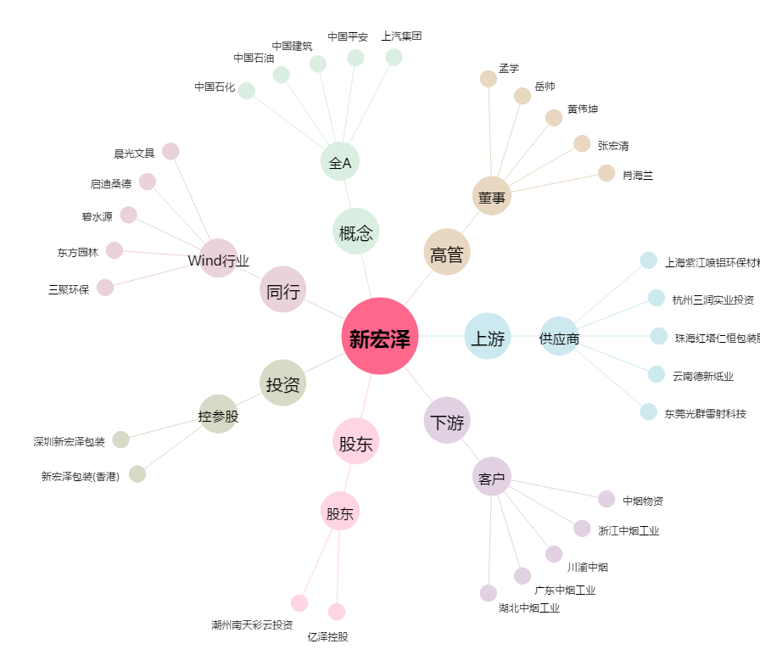
新宏泽[002836.SZ] - 关系概览图

